Sheet3
物资名称 | 规格参数 | 数量 | 单位 | 参考图片
临床技能虚拟仿真教学平台 | 一、实训软件模块 临床技能虚拟仿真教学平台包括吸氧、吸痰、各类穿刺、心肺复苏、无菌操作、清创包扎、手术基础操作等24项临床执业医师技能考试操作项目，每项对标临床教学规范标准化操作流程；配备训练、考核双模式，训练模式带操作指引与实时智能纠错，考核模式无提示。软件搭载多病症病例库，借助剖面内窥、透视动画、组织动态反应等全程校验物品选取摆放、无菌操作、操作参数、处置流程、医疗废物分类、人文沟通等要点，实训结束自动输出分步得分、错误分析与整改建议，兼顾操作规范训练与临床思维培养。 二、综合管理平台体系 管理端：负责账号基础管理，教学资源建设工作； 教师端：查看学生学习时长、理论与实训成绩、定位学生薄弱项，并在线答疑； 学生端：支持理论自学、资料下载、线上答题、虚拟技能实操训练考核，自动生成个人学习分析报告。 平台可全程留存学生所有实训操作数据，便于教师监管学情，安全规范地完成临床技能常态化线上教学、练习与考核工作。 | 1 | 套 | 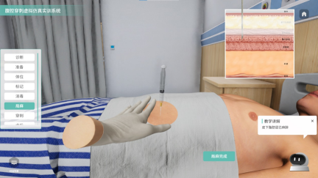 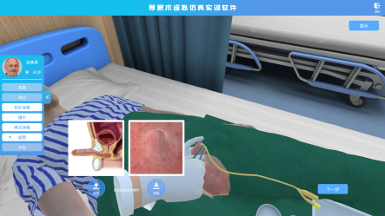
供应商须免费提供产品的安装调试和售后服务（包括产品升级、维修、维护等内容）。 投标现场需进行产品展示及操作演示，包含但不限于携带样机现场演示或录制产品演示视频等方式。

